도시재생과 잉크
견 적 서

강원대학교 |  | 귀하
전화 :
팩스 :
담당 :

아래와 같이 견적합니다.

견 적 합 계 : | ₩792,000
견 적 일 자 : | 2017-10-18
결 재 조 건 :

품 명 | 규 격 | 수 량 | 단 가 | 금 액 | 세 액 | 합 계 액
 |  |  |  | - | - | -
모니터 | LG 24MP48HQ 모니터 | 4 | 180,000 | 720,000 | 72,000 | 792,000
 |  |  |  | - | - | -
 | 24형(60.4cm)
 | LED/IPS패널
 | 1920*1080 (해상도)
 | 16:9 (화면비율)
 | D-Sub/HDMI (연결단자)
 | 549.9x409.0x187.4mm(크기)

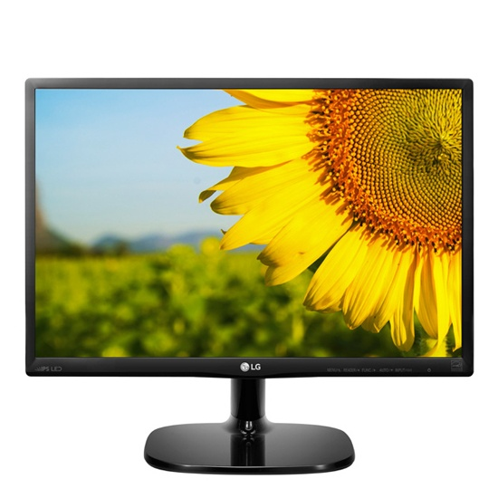

* 결제계좌 : 신한 110-138-600484 씨-넷 |  |  | 합 계 | 합 계 | 72,000 | 792,000
* 견적담당 : | 유지현(033-264-3200)
* REMARK

